Sheet1
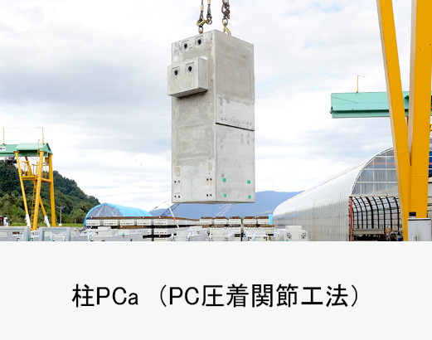
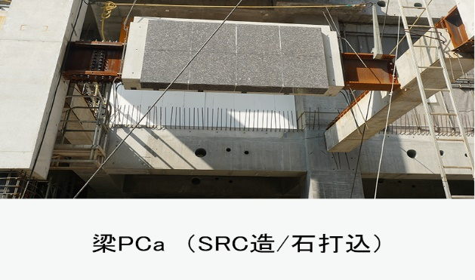
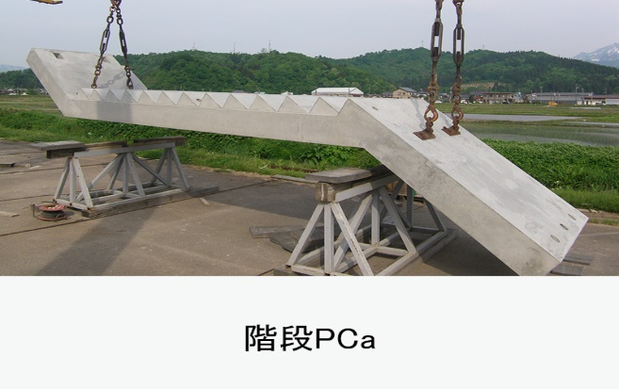
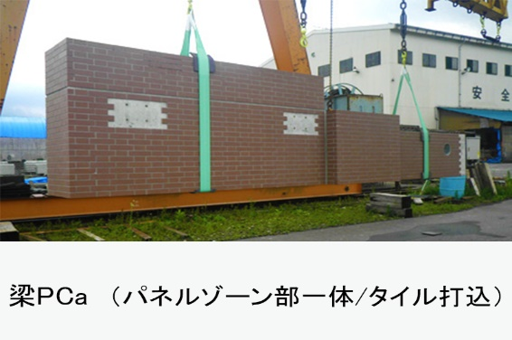
大栄産業株式会社
雪国魚沼で超高層ビルを創る！
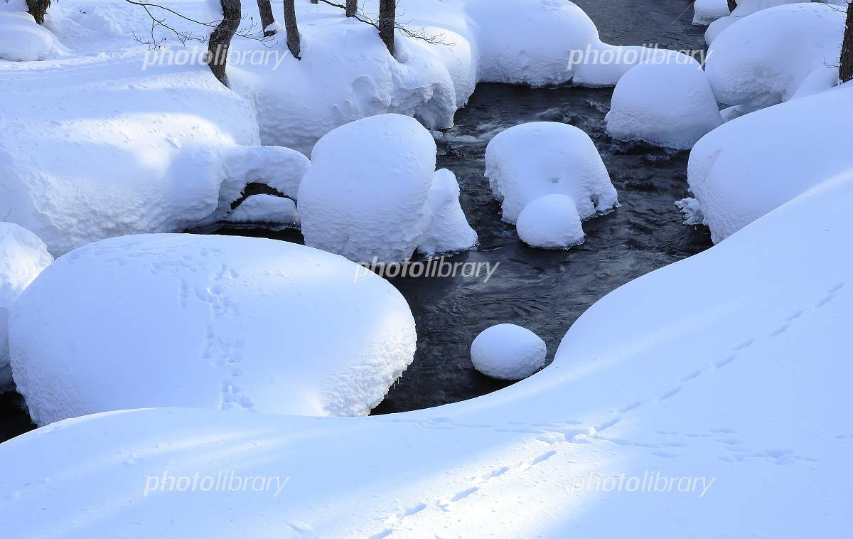

 | 〒946-0035 新潟県魚沼市十日町550番地 TEL：025-792-8100（代表） FAX：025-792-8102 メールアドレス：info@advance-kk.co.jp

会社（工場）
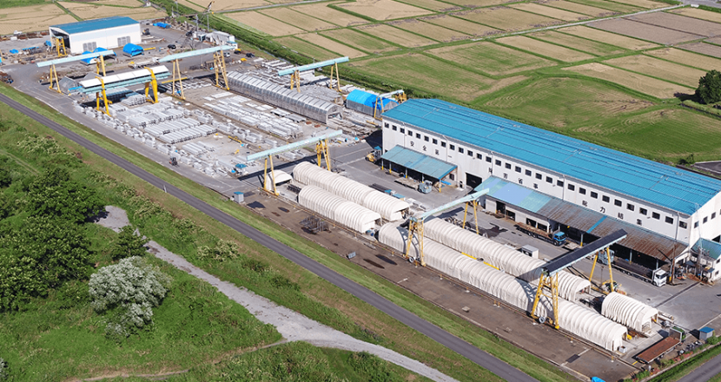

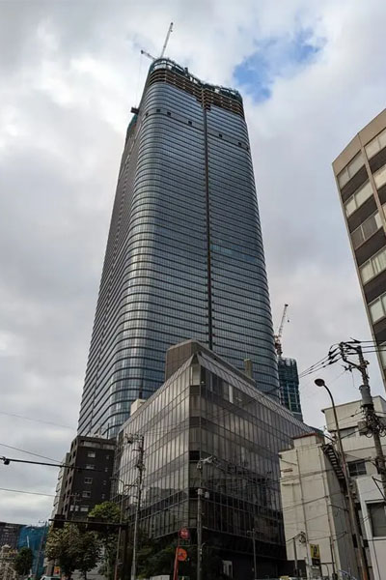
施工実績
工事名：虎ノ門・麻布台地区第一種市街地再開発事業に係る B-2街区施設建築物等新築建築工事
 |  | 工期：R04.09-R05.02
 |  | 設計事務所：日建設計・日建ﾊｳｼﾞﾝｸﾞｼｽﾃﾑ設計JV
 |  | 受注先：三井住友建設㈱、㈱エスシープレコン
 |  | 製造部位：梁、階段

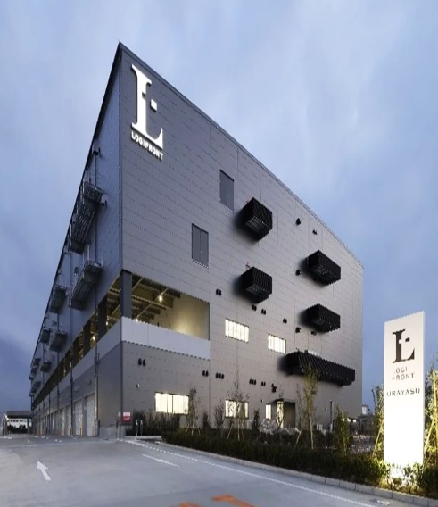
工事名：（仮称）ＬＯＧＩＦＲＯＮＴ浦安計画
 |  | 工期：R4.03～R4.08
 |  | 設計事務所：大豊建設㈱一級建築士事務所
 |  | 受注先：大豊建設㈱
 |  | 製造部位：柱

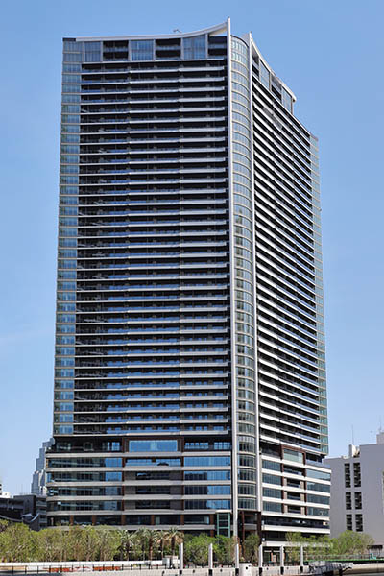
工事名：勝どき東地区 第一種市街地再開発事業 施設建築物A2地区新築工事
 |  | 工期：R03.04～R04.05
 |  | 設計事務所：清水建設㈱一級建築士事務所
 |  | 受注先：㈱エスシープレコン
 |  | 製造部位：梁

私たち大栄産業株式会社とは


お客様と従業員の物心両面の豊かさを追求し、従業員と事業が継続的に成長する
事を通じて、雪国魚沼から日本を支える企業で有り続ける。
昭和56年に創業し建築分野専門のプレキャスト製品製造メーカーとして雪国魚沼
で首都圏を中心にお客様からご愛顧を頂き、270件を超える物件のプレキャスト
製品を設計・製造をしてまいりました。
現在では品質向上を目的として一般社団法人プレハブ建築協会のPca部材品質認定
において日本海側唯一のN・H認定工場となっております。
現在では製品の大型化や超高強度コンクリート等にも対応できる工場として様々な
ご要望にお応え出来る体制の確保に努め、日々発展を続けております。
人手不足が慢性化している建設業界において、省力化・効率化の観点から更に
その価値を高めつつあるプレキャスト技術。その担い手として責任感と使命感を
持ち、従業員一丸となって総力結集でお客様のお役に立つ企業を目指して参ります。
代表取締役 櫻井 馨

生産品目

